BDI
Substituição do carpete azul royal em partes do Edifício Principal do Senado Federal.
BENEFÍCIOS E DESPESAS INDIRETAS - BDI

BDI Edificações |  | BDI mero fornecimento
Componentes do BDI | Cálculo sem CPRB | Componentes do BDI | Cálculo sem CPRB
 | não-desonerado |  | não-desonerado
 | % considerado |  | % considerado
AC | 3.50% | AC | 1.75%
S+G | 0.80% | S+G | 0.39%
R | 1.25% | R | 0.56%
DF | 0.76% | DF | 0.85%
L | 6.78% | L | 3.50%
PIS | 0.65% | PIS | 0.65%
COFINS | 3.00% | COFINS | 3.00%
CPRB | 0.00% | CPRB | 0.00%
ISS | 1.00% | ISS | 0.00%
BDI Edificações | 19.10% | BDI mero fornecimento | 11.26%

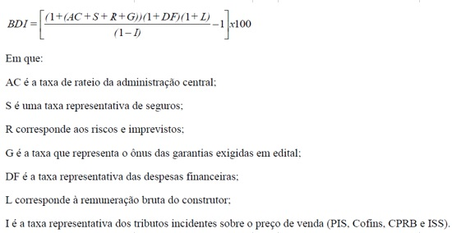

Fontes: Acórdãos 2.369/2011-TCU-Plenário e 2.622/2013-TCU-Plenário.

